表紙・改定履歴
Webダイレクト販売
バウンス受信API 詳細設計書

© 2020 Sasuke Financial Lab Inc.

変 更 記 録
版数 REV. | 作成更新日 | 変 更 内 容 | 担 当
01 | 2020-10-19 | 初版 | 若林
02 | 2020-11-02 | ・表紙タイトルを修正 ・インターフェースシートを追加 ・入力チェックのエラーコードを修正 | 若林
03 | 2020-11-04 | ・未確定事項の「バウンス発生時のステータスコード」を記載 | 若林
04 | 2020-11-09 | ・パラメータチェックの書式を修正 ・異常系を追加 | 若林
05 | 2020-11-13 | ・インターフェース修正、各パラメータにrequiredをつける | 笠松

プロセス
詳細設計 |  |  |  |  |  | 大項目 |  |  | 小項目 |  | 詳細

 | シーケンス
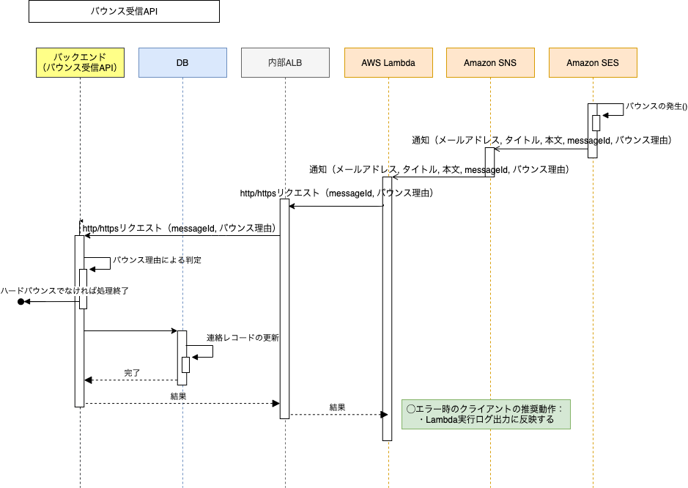

 | プロセス詳細
 | １． | 共通設計書のバリデーションルールを参照
 |  | 項目 |  |  |  |  |  | チェック内容 |  |  |  | 説明
 |  | messageId |  |  |  |  |  | 未入力 |  |  |  | messageIdが未入力のとき
 |  | バウンス理由 |  |  |  |  |  | 未入力 |  |  |  | バウンス理由が未入力のとき
 |  |  |  |  |  |  |  | 文字列チェック |  |  |  | Undetermined/Permanent/Transient 以外の文字列のとき
 |  | （異常系）エラーがあればHTTPステータス:400を応答する

 | ２． | バウンス理由の抽出と判定
 |  | 戻り値 |  |  | 文字列 |  |  |  | 備考
 |  | 項目名（和） |  |  |  |  | 項目名（英） | 型 | パラメータ |  |  |  | 説明
 |  | バウンスタイプ |  |  |  |  | bounceType | String | バウンス理由

 |  | ハードバウンスであることを判定する：bounceTypeが"Undetermined" または "Permanent" である場合はTrue, そうでなければFalse
 |  | （正常系）判定がfalse（ハードバウンスではない）場合はHTTPステータス:200を返却して処理終了
 |  |  | Trueの場合、処理を続行して連絡テーブルを更新する。

 | ３．バウンス理由による判定 | バウンスが発生した連絡レコードを更新する
 |  | SQL |  |  |  |  |  |  |  | パラメータ |  |  |  | 説明
 |  | UPDATE |  | 連絡
 |  | SET |  | 連絡.送信ステータスコード = 【値】 |  |  |  |  |  | 4 |  |  |  | 【送信ステータスコード】 1: 未送信 2: 送信済み 3: 送信中 4: バウンス発生
 |  | WHERE |  | 連絡.SESメッセージID = 【値】 |  |  |  |  |  | リクエストのmessageId
 |  | （正常系）HTTPステータス:200を返却して処理終了
 |  | （異常系）更新対象の連絡レコードが存在しない場合はHTTPステータス:400を応答する

